INICIAL
Sistema
Eugênio Márcio

v.1
Lanchonete


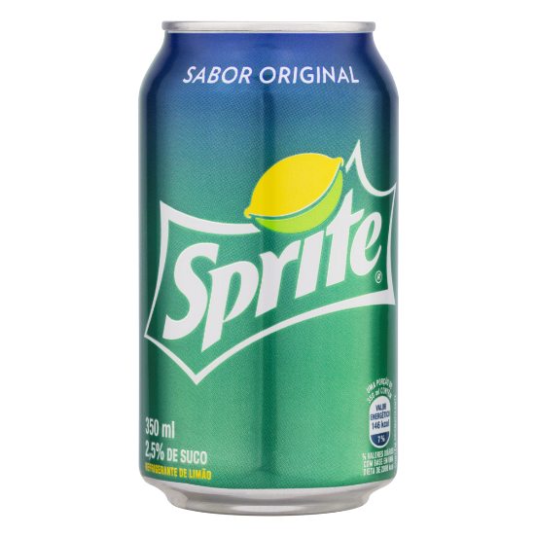

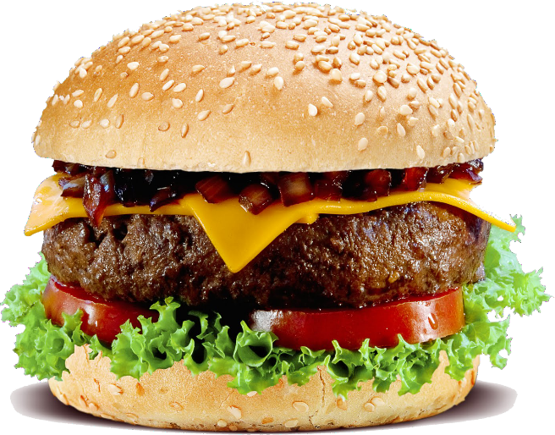
GULALOCA

INÍCIO

COMANDA

PRODUTOS

COMANDA
Sistema
Eugênio Márcio
v.1


Lanchonete
GULALOCA
 | CÓDIGO | PRODUTO | VALOR | QNT | TOTAL

INÍCIO

COMANDA

PRODUTOS
limpar

cadastrar

 |  |  |  | TOTAL | R$ - | ESTÁ VAZIO

PRODUTOS
Sistema
Eugênio Márcio
v.1

Lanchonete
GULALOCA
INÍCIO
CÓDIGO | PRODUTO | VALOR
101 | COXINHA | R$ 4.00
102 | PASTEL/ FRANGO | R$ 4.00 | PRODUTOS_TABELA
103 | PASTEL/QUEIJO | R$ 4.50 | PRODUTOS_CÓDIGO
COMANDA
104 | PASTEL MISTO | R$ 5.00
105 | ESFIRRA | R$ 3.00
PRODUTOS
106 | TORTA DE FRANGO | R$ 2.50
201 | REFRIGERANTE/LATA | R$ 4.00
202 | CAJUÍNA 600 ML | R$ 3.00
203 | COCA-COLA 2 LT | R$ 4.00
301 | SUCO DE LARANJA | R$ 3.00
302 | SUCO DE ACEROLA | R$ 4.00
303 | SUCO DE MARACUJÁ | R$ 5.00
304 | SUCO DE MANGA | R$ 6.00

GRÁFICOS
Sistema
Eugênio Márcio
v.1
 | VENDA DO DIA | R$ 294.50 |  | ACUMULADO DO MÊS | R$ 294.50 | ACUMULADO DO ANO | R$ 2,306.00
Lanchonete
GULALOCA
4 | 1 | 2 | 2

INÍCIO

COMANDA
 | ANO | 2019
VENDAS DO TRIMESTRE
PRODUTOS
 | MESES | TOTAL
 | 10 | R$ 737.00
 | 11 | R$ 351.00
 | 12 | R$ 426.00

